Hoja1
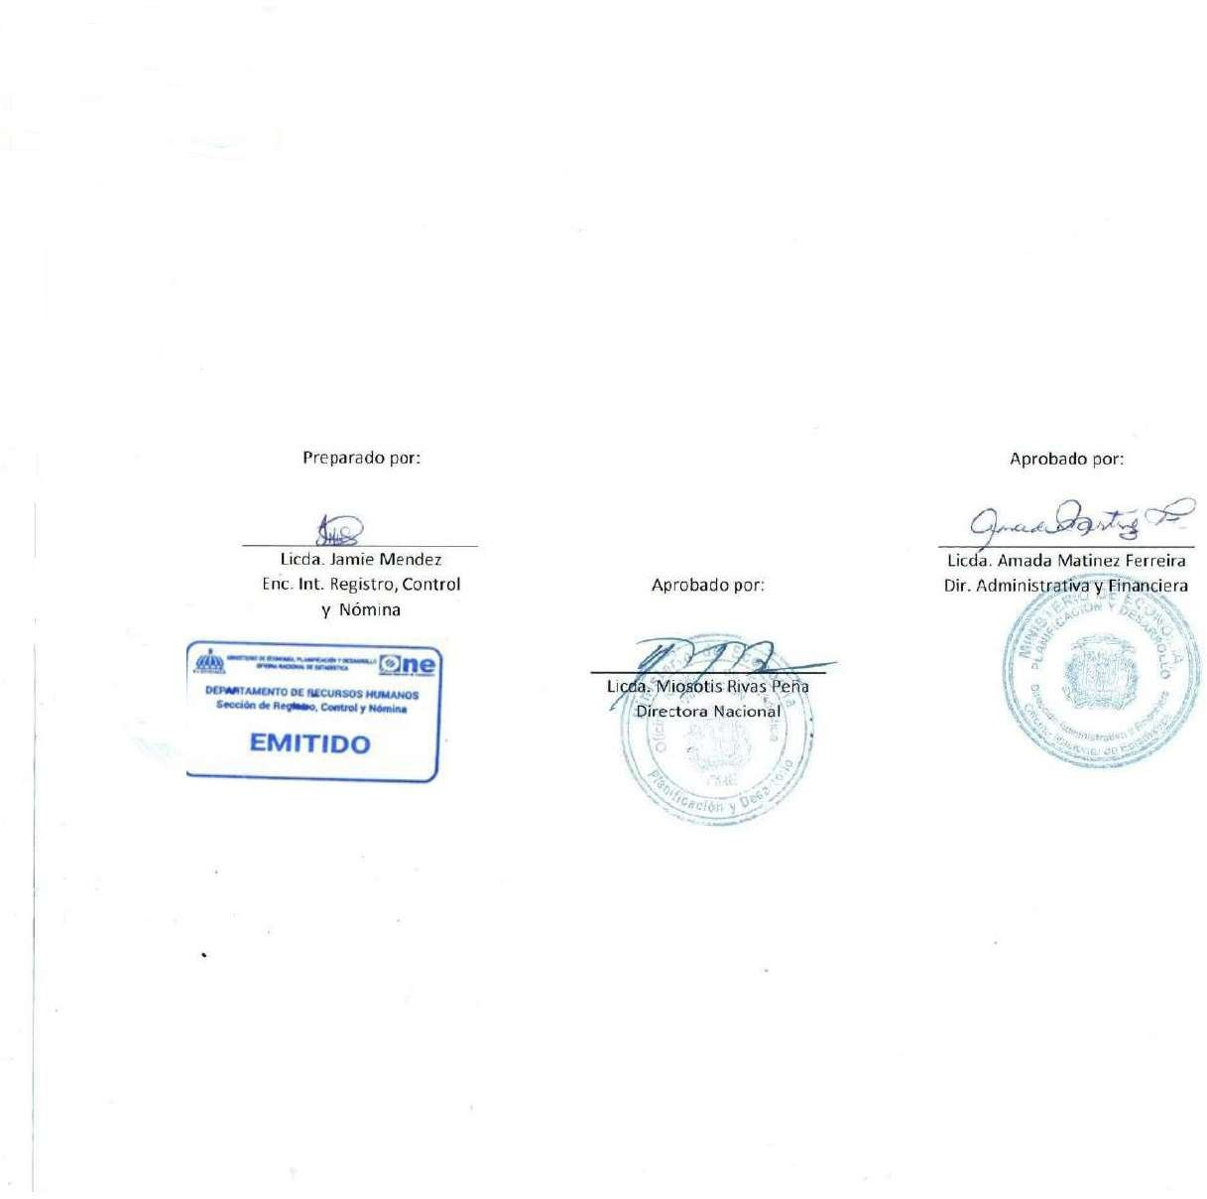


 | MINISTERIO DE ECONOMÍA, PLANIFICACIÓN Y DESARROLLO
 | OFICINA NACIONAL DE ESTADÍSTICA
 | Santo Domingo, República Dominicana
 | Nómina de Empleados Personal de Vigilancia
 | Mes de Diciembre 2023
No | Nombre | Departamento | Cargo | Genero | Sueldo Bruto | AFP | ISR | SFS | Otros Desc. | Neto

1 | CARLOS MANUEL AMANCIO LEBRON | OFICINA NACIONAL DE ESTADÍSTICAS-ONE | ENCARGADO DE SEGURIDAD | M | 55,000.00 | - | 3,195.88 | 0.00 | 3,195.88 | 51,804.12
2 | CARLOS BASILIO DE PAULA MARTINEZ | OFICINA NACIONAL DE ESTADÍSTICAS-ONE | SEGURIDAD MILITAR | M | 10,000.00 | - | - | - | - | 10,000.00
3 | JOSIAS MARTINEZ FERNANDEZ | OFICINA NACIONAL DE ESTADÍSTICAS-ONE | SEGURIDAD MILITAR | M | 10,000.00 | - | - | - | - | 10,000.00
4 | SANTO MADE MADE | OFICINA NACIONAL DE ESTADÍSTICAS-ONE | SEGURIDAD MILITAR | M | 10,000.00 | - | - | - | - | 10,000.00
5 | ENMANUEL FERNANDEZ VARGAS | OFICINA NACIONAL DE ESTADÍSTICAS-ONE | SEGURIDAD MILITAR | M | 10,000.00 | - | - | - | - | 10,000.00
6 | VICTOR JUNIOR VERAS ULLOA | OFICINA NACIONAL DE ESTADÍSTICAS-ONE | SEGURIDAD MILITAR | M | 10,000.00 | - | - | - | - | 10,000.00
7 | NEURIS VALDEZ BAUTISTA | OFICINA NACIONAL DE ESTADÍSTICAS-ONE | SEGURIDAD MILITAR | M | 10,000.00 | - | - | - | - | 10,000.00
8 | CRISTIAN ALBERTO LOPEZ PANIAGUA | OFICINA NACIONAL DE ESTADÍSTICAS-ONE | SEGURIDAD MILITAR | M | 10,000.00 | - | - | - | - | 10,000.00
9 | MARIO BERIGUETE MONTERO | OFICINA NACIONAL DE ESTADÍSTICAS-ONE | SEGURIDAD MILITAR | M | 10,000.00 | - | - | - | - | 10,000.00
10 | GREGORIO VALDEZ SUERO | OFICINA NACIONAL DE ESTADÍSTICAS-ONE | SEGURIDAD MILITAR | M | 10,000.00 | - | - | - | - | 10,000.00
11 | JOSE FRANCISCO ASTACIO DEL CARMEN | OFICINA NACIONAL DE ESTADÍSTICAS-ONE | SEGURIDAD MILITAR | M | 10,000.00 | - | - | - | - | 10,000.00
12 | JOSE MARCOS BRITO BAUTISTA | OFICINA NACIONAL DE ESTADÍSTICAS-ONE | SEGURIDAD MILITAR | M | 10,000.00 | - | - | - | - | 10,000.00
13 | JOSE ORLANDO SANCHEZ BAEZ | OFICINA NACIONAL DE ESTADÍSTICAS-ONE | SEGURIDAD MILITAR | M | 15,000.00 | - | - | - | - | 15,000.00
14 | PEDRO MARINO MIESES MONEGRO | OFICINA NACIONAL DE ESTADÍSTICAS-ONE | SEGURIDAD MILITAR | M | 10,000.00 | - | - | - | - | 10,000.00
15 | ESMELIN BIENVENIDO ARISTY SANTANA | OFICINA NACIONAL DE ESTADÍSTICAS-ONE | SEGURIDAD MILITAR | M | 10,000.00 | - | - | - | - | 10,000.00
16 | JOHNNY CABRERA DIAZ | OFICINA NACIONAL DE ESTADÍSTICAS-ONE | SEGURIDAD MILITAR | M | 10,000.00 | - | - | - | - | 10,000.00
17 | FELIX ALBERTO BENITEZ GARCIA | OFICINA NACIONAL DE ESTADÍSTICAS-ONE | SEGURIDAD MILITAR | M | 10,000.00 | - | - | - | - | 10,000.00
18 | LUIS MANUEL URBAEZ | OFICINA NACIONAL DE ESTADÍSTICAS-ONE | SEGURIDAD MILITAR | M | 10,000.00 | - | - | - | - | 10,000.00
19 | NOERLIN BIENVENIDO ALCANTARA MATOS | OFICINA NACIONAL DE ESTADÍSTICAS-ONE | SEGURIDAD MILITAR | M | 10,000.00 | - | - | - | - | 10,000.00
20 | JONATHAN AMAURY MOJICA NUÑEZ | OFICINA NACIONAL DE ESTADÍSTICAS-ONE | SEGURIDAD MILITAR | M | 10,000.00 | - | - | - | - | 10,000.00
21 | MAICKOL FLORIAN ENCARNACION | OFICINA NACIONAL DE ESTADÍSTICAS-ONE | SEGURIDAD MILITAR | M | 10,000.00 | - | - | - | - | 10,000.00
22 | YADELYN MENDEZ GARCIA | OFICINA NACIONAL DE ESTADÍSTICAS-ONE | SEGURIDAD MILITAR | F | 10,000.00 | - | - | - | - | 10,000.00
23 | LUIS ALFREDO SANCHEZ DE LOS SANTOS | OFICINA NACIONAL DE ESTADÍSTICAS-ONE | SEGURIDAD MILITAR | M | 10,000.00 | - | - | - | - | 10,000.00
24 | JOSUE ROSARIO TORRES | OFICINA NACIONAL DE ESTADÍSTICAS-ONE | SEGURIDAD MILITAR | M | 10,000.00 | - | - | - | - | 10,000.00
Total general: 24 |  |  |  |  | 290,000.00 | - | 3,195.88 | 0.00 | 3,195.88 | 286,804.12

